workon
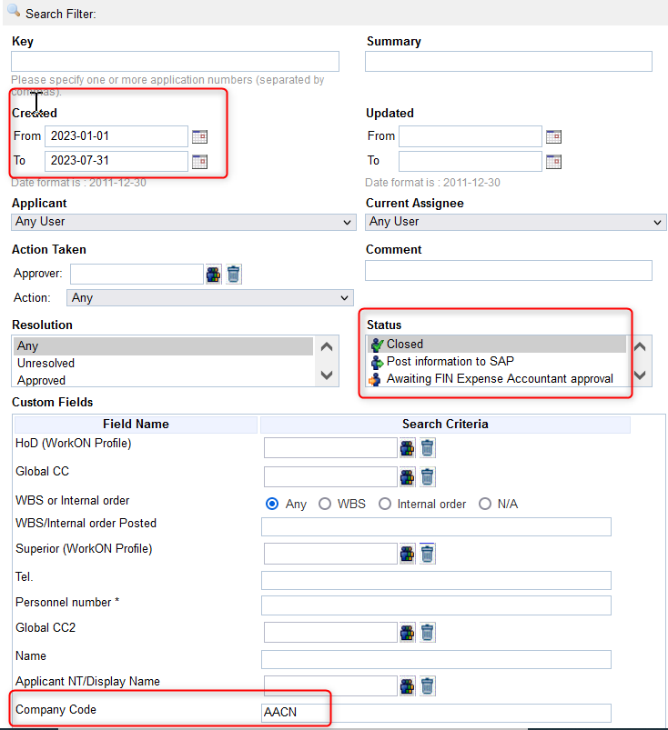
1 | https://rb-wam-ap.bosch.com/workon01ap/secure/BoschIssueNavigator.jspa?pid=10471&reset=true&sorter/field=issuekey&sorter/order=DESC&type=145#

